CROQUIS
SOLUNE |  | Collection : VB |  | Fabricant:
CROQUIS TECHNIQUE

 | Saison : 26H |  | Thème : | Modèle : V04844 HULDA
Base | Saison: |  | Thème: | Modèle:
Description :

FICHE COMMENTAIRES
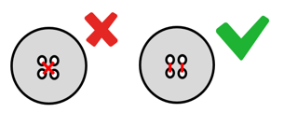
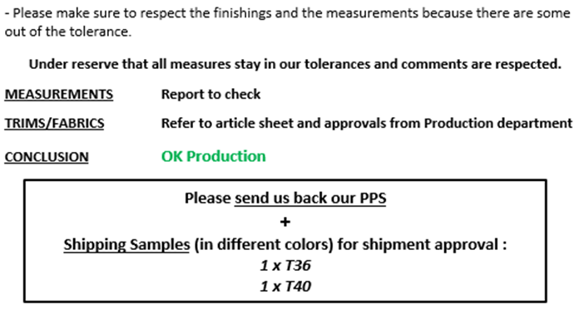
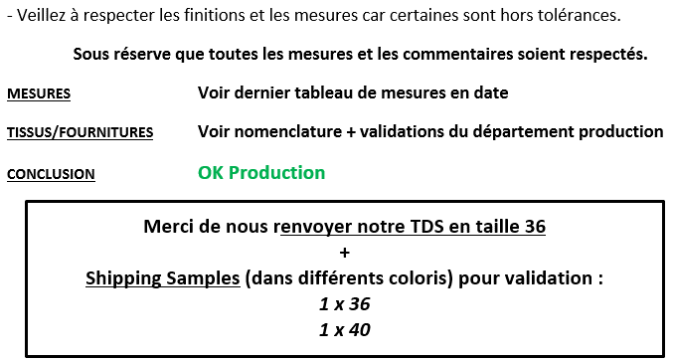
SOLUNE |  |  | Fabricant: |  | SOLUNE |  |  | Fabricant: |  | SOLUNE |  |  | Fabricant: |  | SOLUNE |  |  | Fabricant: |  | SOLUNE |  |  | Fabricant: |  | SOLUNE |  |  | Fabricant: |  | SOLUNE |  |  | Fabricant:
PICTURES / SKETCH + COMMENTS |  |  |  |  | PICTURES / SKETCH + COMMENTS |  |  |  |  | PICTURES / SKETCH + COMMENTS |  |  |  |  | PICTURES / SKETCH + COMMENTS |  |  |  |  | PICTURES / SKETCH + COMMENTS |  |  |  |  | PICTURES / SKETCH + COMMENTS |  |  |  |  | PICTURES / SKETCH + COMMENTS

Thème : | Modèle : | Collection: VB |  | Saison : | Thème : | Modèle : | Collection: VB |  | Saison : | Thème : | Modèle : | Collection: VB |  | Saison : | Thème : | Modèle : | Collection: VB |  | Saison : | Thème : | Modèle : | Collection: VB |  | Saison : | Thème : | Modèle : | Collection: VB |  | Saison : | Thème : | Modèle : | Collection: VB |  | Saison :

NORMALISATION |  |  |  |  | 1er commentaires/ First comments |  | N° plomb 36 : |  |  | 1er commentaires/ First comments |  | N° plomb 36 : |  | 0 | TDS / PPS comments |  | N° plomb 36 : N° plomb 40 : |  |  | TDS / PPS comments |  | N° plomb 36 : N° plomb 40 : |  | 0 | TDS 2 / PPS 2 comments |  | N° plomb 36 : N° plomb 40 : |  |  | TDS 2 / PPS 2 comments |  | N° plomb 36 : N° plomb 40 : |  | 0
COMMENTS:
- Fitting
MEASURES :
-
CONFORMITY :
-
QUALITY :
COMMENTS:
- Fitting
LABELS :
CONCLUSION :
COMMENTS:
- Fitting
COMMENTS:
- Fitting
MEASURES :
-
CONFORMITY :
-
QUALITY :
COMMENTS:
- Fitting
LABELS :
CONCLUSION :
COMMENTS:
- Fitting
COMMENTS:
- Fitting
MEASURES :
-
CONFORMITY :
-
QUALITY :
COMMENTS:
- Fitting
LABELS :
CONCLUSION :
PARTICIPANTS:
DATE :

COMMENTAIRES

Merci de lancer un CT en taille S et de nous renvoyer notre SMS.
Please launch PPS in size S and send us back our SMS.
Merci de lancer un CT en taille S et de nous renvoyer notre SMS.
Please launch PPS in size S and send us back our SMS.
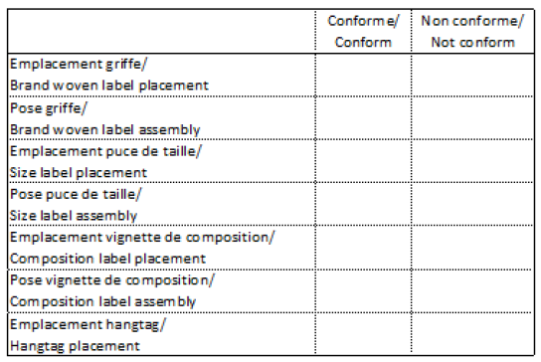
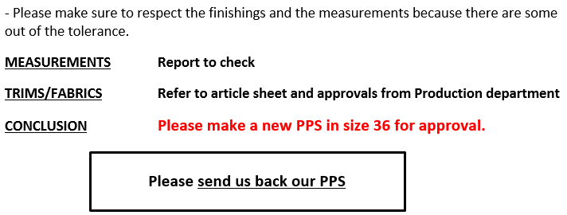
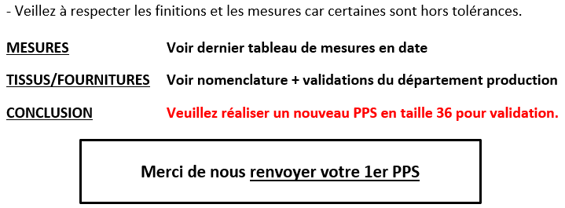

Merci de lancer un CT en 36 et de nous renvoyer notre SMS.
Please launch CT in size 36 and send us back our SMS.
Merci de lancer un CT en 36 et de nous renvoyer notre SMS.
Please launch CT in size 36 and send us back our SMS.

Merci de lancer les TDS en 36 et 40 pour validation avant production.
Please launch PPS in size 36 and 40 for approval.
Merci de lancer les TDS en 36 et 40 pour validation avant production.
Please launch PPS in size 36 and 40 for approval.

Fiche technique
SOLUNE | Collection : VB |  | Fabricant : |  | Updated : 28/11/2025 | SOLUNE | Collection : VB |  | Fabricant : |  | Updated : 28/11/2025 | SOLUNE | Collection : VB |  | Fabricant : |  | Updated : 28/11/2025 | SOLUNE | Collection : VB |  | Fabricant : |  | Updated : 28/11/2025
FICHE TECHNIQUE |  |  |  |  |  | FICHE TECHNIQUE |  |  |  |  |  | FICHE TECHNIQUE |  |  |  |  |  | FICHE TECHNIQUE
Thème : 1EVA69 | Modèle : V04844 LAUREN |  |  | Saison : 26H | Modéliste : | Thème : 1EVA69 | Modèle : V04844 LAUREN |  |  | Saison : 26H | Modéliste : | Thème : 1EVA69 | Modèle : V04844 LAUREN |  |  | Saison : 26H | Modéliste : | Thème : 1EVA69 | Modèle : V04844 LAUREN |  |  | Saison : 26H | Modéliste :
FIL / | NORMAL | X | Coloris / Color : TONE ON TONE |  | Assembly : 5 pts/cm | FIL / | NORMAL | X | Coloris / Color : TONE ON TONE |  | Assembly : 5 pts/cm | FIL / | NORMAL | X | Coloris / Color : TONE ON TONE |  | Assembly : 5 pts/cm | FIL / | NORMAL | X | Coloris / Color : TONE ON TONE |  | Assembly : 5 pts/cm
THREAD | CORDONNET | X |  |  | Topstitching : 3,5 pts/cm | THREAD | CORDONNET | X |  |  | Topstitching : 3,5 pts/cm | THREAD | CORDONNET | X |  |  | Topstitching : 3,5 pts/cm | THREAD | CORDONNET | X |  |  | Topstitching : 3,5 pts/cm
C ------------- C
JEANS BUTTON Ø17MM
SIGLED VANESSA BRUNO
METALWORK : GUN METAL
RIVETS Ø8MM X6
TOPSTITCHINGS WITH CORDONNET THREAD TOBACCO COLOR
G - G
H - H
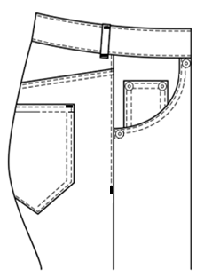 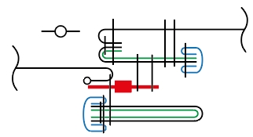 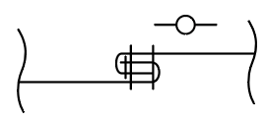  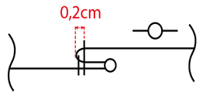 Taille du prototype / Original sample size : 36 |  |  |  |  |  |  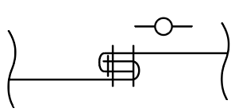 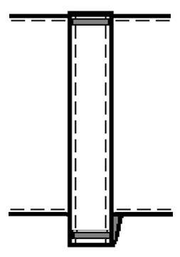 |  |  |  |  |  | 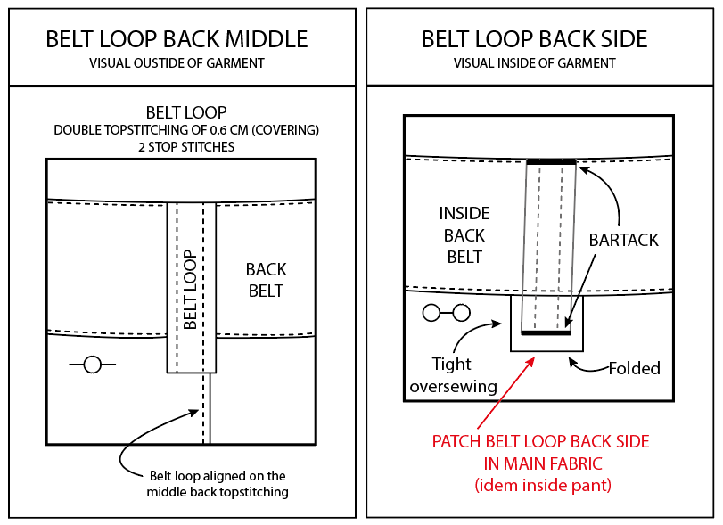 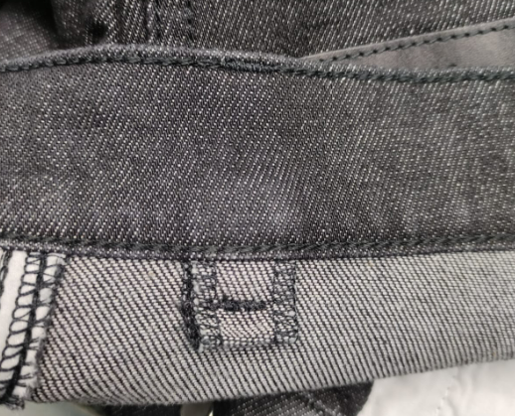
H ------------- H
I ---- I
G ---- G
A ------- A
A - A
0,5cm
C - C
BARTACK
J ----------- J
B ------ B

LOOP INSERTED
ON BELT BOTTOM
D --- D

D --- D

B - B
E --- E

E --- E
I - I

D - D
K ----- K

E - E
BARTACKS -
J - J
K - K

RIVET Ø8MM

F - F
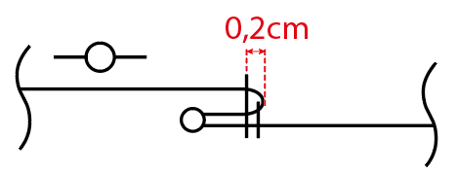
F ---- F
1,5cm

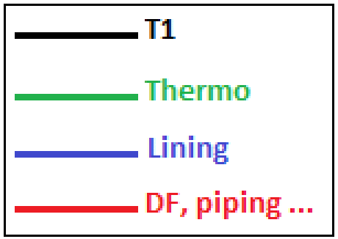
DESIGNATIONS

A - A
A ------ A
Button

B - B
B ------ B
Pintuck
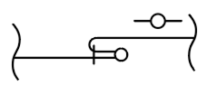
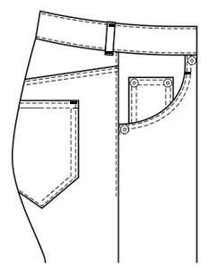
C - C
C ------- C
Fusible

D - D
D ------ D
Overcast seam

E - E
E ------ E
Lace

F - F
F ------ F
Embroidery

G - G
G ------ G

Mesures & Gradation - 36
SOLUNE |  |  | Fabricant: |  |  |  | SOLUNE |  |  |  |  |  |  |  | Fabricant:
TABLEAU DE MESURES PANTALON & SHORT / TROUSERS & SHORT MEASUREMENTS CHART |  |  |  |  |  |  | TABLEAU DE MESURES PANTALON & SHORT / TROUSERS & SHORT MEASUREMENTS CHART

Thème : |  | Modèle : V04844 LAUREN | Collection : VB |  | Saison : 26H |  | Thème : |  | Modèle : V04844 LAUREN |  |  | Collection : VB |  |  | Saison : 26H

5
13
1,2
5,5

6

8
2

36
N° | DESCRIPTION |  | Mesures voulues/ Required measurement Date : 25/11/25 | Collection sample measurement Date : | Ecarts/Gap | Tolerance | N° | DESCRIPTION |  | Tolerance | 34 | 36 | PPS measurement Date : | Ecart/Gap | 38 | 40 | PPS measurement Date : | Ecart/Gap | 42 | Value grading
A | 1/2 tour de taille / 1/2 waist width |  | 36 |  |  | 0.5 | A | 1/2 tour de taille / 1/2 waist width |  | 0.5 | 34 | 36 |  |  | 38 | 40 |  |  | 42 | 2
B | 1/2 tour de hanches (sous la braguette) / 1/2 hip width (below the fly) |  | 44 |  |  | 0.5 | B | 1/2 tour de hanches (sous la braguette) / 1/2 hip width (below the fly) |  | 0.5 | 42 | 44 |  |  | 46 | 48 |  |  | 50 | 2
C | 1/2 tour de cuisse (sous la fourche) / 1/2 thigh width (below the crotch) |  | 26.5 |  |  | 0.5 | C | 1/2 tour de cuisse (sous la fourche) / 1/2 thigh width (below the crotch) |  | 0.5 | 25.25 | 26.5 |  |  | 27.75 | 29 |  |  | 30.25 | 1.25
D | 1/2 tour genoux (35 cm de la fourche) / 1/2 knee width (35 cm from the crotch) |  | 21 |  |  | 0.5 | D | 1/2 tour genoux (35 cm de la fourche) / 1/2 knee width (35 cm from the crotch) |  | 0.5 | 20.25 | 21 |  |  | 21.75 | 22.5 |  |  | 23.25 | 0.75
E | 1/2 largeur bas / 1/2 bottom width |  | 21 |  |  | 0.5 | E | 1/2 largeur bas / 1/2 bottom width |  | 0.5 | 20.5 | 21 |  |  | 21.5 | 22 |  |  | 22.5 | 0.5
F | Longueur côté (avec ceinture) / Side length (with waistband) |  | 113.5 |  |  | 1 | F | Longueur côté (avec ceinture) / Side length (with waistband) |  | 1 | 112.75 | 113.5 |  |  | 114.25 | 115 |  |  | 115.75 | 0.75
G | Longueur entrejambe / Inside leg length |  | 84 |  |  | 1 | G | Longueur entrejambe / Inside leg length |  | 1 | 84 | 84 |  |  | 84 | 84 |  |  | 84 | 0
H | Longueur fourche devant / Front crotch length |  | 25 |  |  | 0.5 | H | Longueur fourche devant / Front crotch length |  | 0.5 | 24.25 | 25 |  |  | 25.75 | 26.5 |  |  | 27.25 | 0.75
I | Longueur fourche dos / Back crotch length |  | 33 |  |  | 0.5 | I | Longueur fourche dos / Back crotch length |  | 0.5 | 32 | 33 |  |  | 34 | 35 |  |  | 36 | 1
J | Largeur poche dos / Back pocket width |  | 15 |  |  | 0 | J | Largeur poche dos / Back pocket width |  | 0 | 15 | 15 |  |  | 15 | 15 |  |  | 15 | 0
K | Longueur poche dos / Back pocket length |  | 15.5 |  |  | 0 | K | Longueur poche dos / Back pocket length |  | 0 | 15.5 | 15.5 |  |  | 15.5 | 15.5 |  |  | 15.5 | 0
L | Hauteur ceinture / Waistband height |  | 4 |  |  | 0 | L | Hauteur ceinture / Waistband height |  | 0 | 4 | 4 |  |  | 4 | 4 |  |  | 4 | 0
M | Longueur zip / Zip length |  | 15 |  |  | 0 | M | Longueur zip / Zip length |  | 0 | 15 | 15 |  |  | 15 | 15 |  |  | 15 | 0
Les mesures de ce tableau sont les mesures voulues du produit après montage. The measures of this chart are the measures of the product after assembly. |  |  |  |  |  |  | Les mesures de ce tableau sont les mesures voulues du produit après montage. The measures of this chart are the measures of the product after assembly.

Prise Mesures
SOLUNE
PRISE DE MESURES / MEASUREMENT CHART

N 1
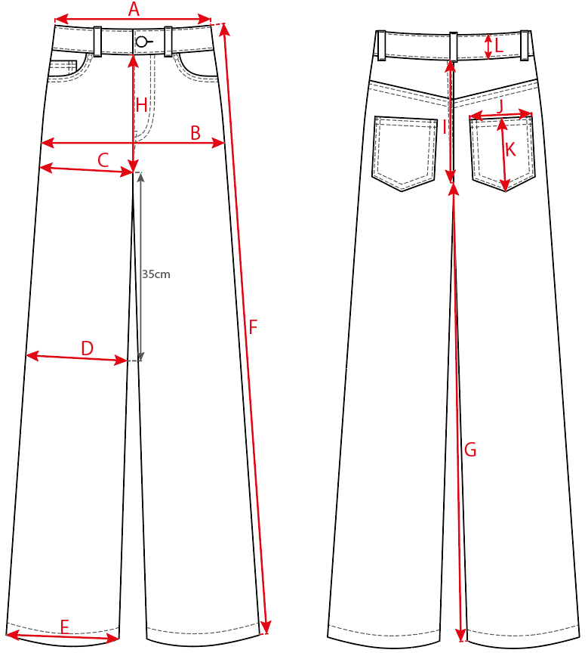

CODE | MEASUREMENTS CHART / PRISE DE MESURES | TOLERANCES
A | 1/2 tour de taille / 1/2 waist width | 0.5
B | 1/2 tour de hanches (sous la braguette) / 1/2 hip width (below the fly) | 0.5
C | 1/2 tour de cuisse (sous la fourche) / 1/2 thigh width (below the crotch) | 0.5
D | 1/2 tour genoux (35 cm de la fourche) / 1/2 knee width (35 cm from the crotch) | 0.5
E | 1/2 largeur bas / 1/2 bottom width | 0.5
F | Longueur côté (avec ceinture) / Side length (with waistband) | 1
G | Longueur entrejambe / Inside leg length | 1
H | Longueur fourche devant / Front crotch length | 0.5
I | Longueur fourche dos / Back crotch length | 0.5
J | Largeur poche dos / Back pocket width | 0
K | Longueur poche dos / Back pocket length | 0
L | Hauteur ceinture / Waistband height | 0
M | Longueur zip / Zip length | 0

FCM
 |  | FICHE COMPOSANTS / ARTICLE SHEET |  |  |  |  | Updated :

Thème : |  | Modèle : |  |  | Saison : | Modéliste :
 |  |  |  |  |  | Fabricant :

 |  |  |  |  |  | Traitement :

 |  |  |  |  |  | NORMAL THREAD

 |  |  |  |  |  | CORDONNET THREAD

 |  |  |  |  |  | FLAT+ HANGERS

 |  |  |  |  |  | FOLDED

 |  |  |  |  |  | SUSPENDED

COMPONENT |  |  | METRAGE COLL OU QUANTITE | METRAGE PROD OU QUANTITE

 | COLORWAY

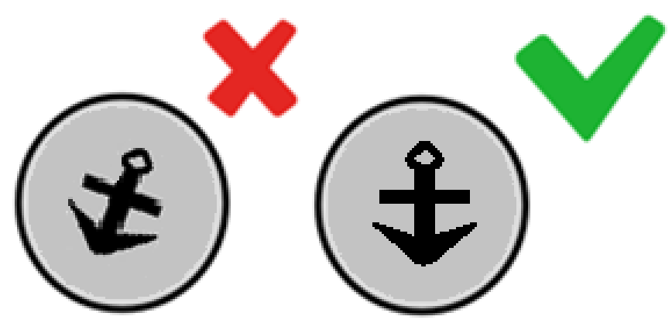

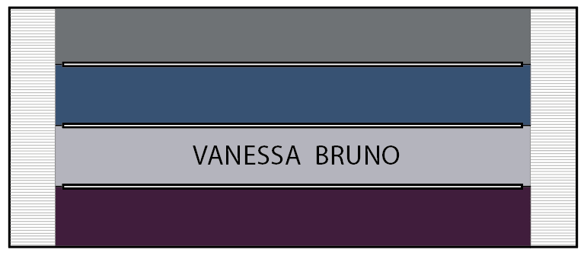
LABEL 7 |  |  |  | 1.00
Reference : VBR WL 0003

LABEL 7 |  |  |  | 1.00 | ble/gold
Reference : VBR SL 0001


LABEL 7 |  |  |  | 1.00
Reference : VB22_PACK002

Labelling JEAN
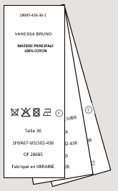
SOLUNE |  | Fabricant: |  | SOLUNE |  | Fabricant:
POSITION DE LA GRIFFE / BLABEL POSITION |  |  |  | POSITION DE L'ETIQUETTE D'ENTRETIEN / CARE LABEL POSITION

Thème: | Modèle: | Collection: VB | Saison: | Thème: | Modèle: | Collection: VB | Saison:
La vignette de composition et la puce de taille doivent être insérées dans l'assemblage de la taille côté gauche au porté à 7 cm du milieu devant.
The composition label and size label must be inserted in the left waist assembly at 7 cm from the middle front.
Le scean du hangtag doit être inséré dans la puce de taille. Le hangtag doit être ressorti sur le devant.
The seal of the hangtag must be inserted in the size label. The hangtag must be placer on the front.

Ref. : VBR WL 0003
Dimension: 87x33mm

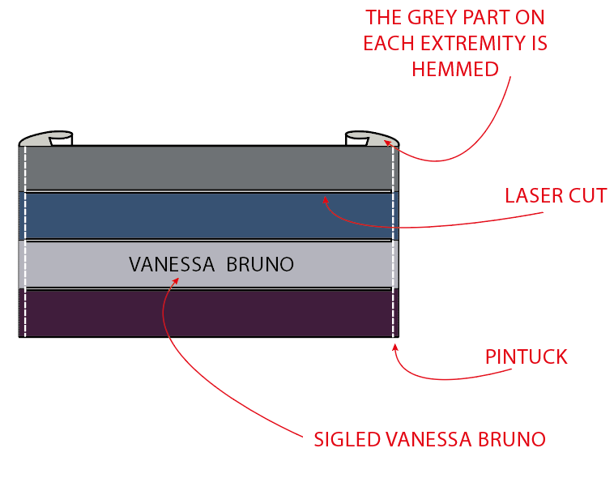
Montage machine nervure de la griffe jean a droite et à gauche.
Fil ton/ton avec la matière principale.
Sewing pintuck stitch on the right and left of the jean label.
Thread color tone on tone main fabric.

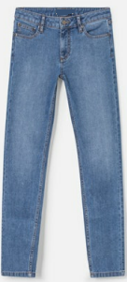
La griffe est cousue à 3 cm de la couture coté et centrées à égale distance du haut et bas de la ceinture.
The brand label is stitched at 3 cm from side seam and centered in equal distance between the top and bottom of the belt.

La griffe est cousue au dos de la ceinture, côté droit, centrée à égale distance du haut et bas de la ceinture.
The brand label is stitched on back, right side, centered in equal distance between the top and bottom of the belt.
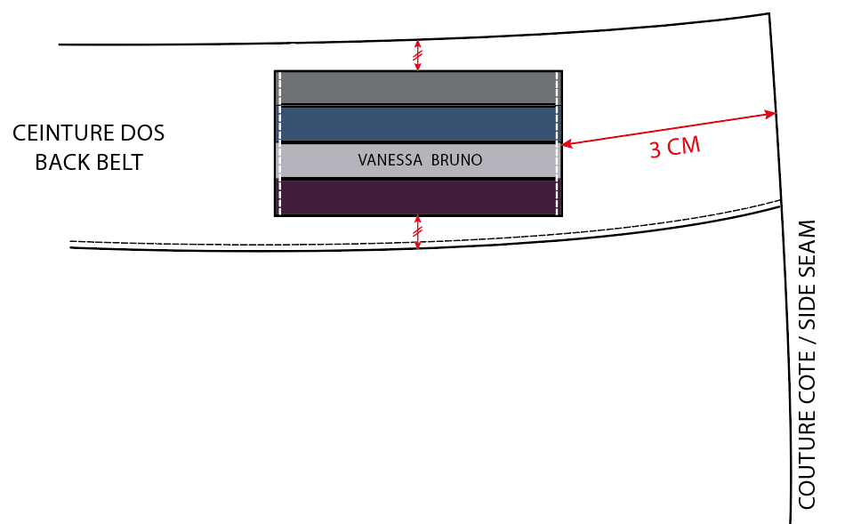

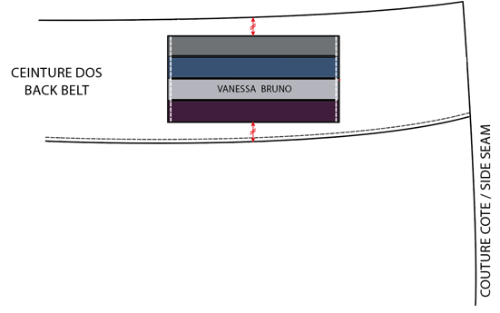

La puce de taille doit être placée au centre par rapport à la vignette de composition.
The size label must be placed centered with the composition label.

